Trang_bìa
Posts and Telecommunications Institute of Technology |  |  |  |  |  |  | Thiết kế |  | Tài liệu phát triển |  | Tên hệ thống |  |  | Quản lí tài chính cá nhân |  |  |  | Người tạo |  | K.T.Trung | Ngày tạo |  | 2024-10-12
 |  |  |  |  |  |  |  |  |  |  |  |  |  |  |  |  |  | Người cập nhật |  |  | Ngày cập nhật
 |  |  |  |  |  |  |  |  |  |  | Màn hình (ID) |  |  | transaction_create |  | Màn hình (Tên) |  | Tạo giao dịch

 | QUẢN LÍ TÀI CHÍNH CÁ NHÂN Tài liệu phát triển hệ thống

 | Version 1.0

 |  |  |  |  |  |  |  |  |  | 1. Mục đích |  |  |  | 7. Giao diện màn hình
 |  |  |  |  |  |  |  |  |  | 2. Giới hạn hoạt động |  |  |  | 8. Danh sách hạng mục
 |  |  |  |  |  |  |  |  |  | 3. Giới hạn hệ thống |  |  |  | 9. Khái quát chức năng
 |  |  |  |  |  |  |  |  |  | 4. Chức năng liên quan |  |  |  | 10. Xử lý chi tiết
 |  |  |  |  |  |  |  |  |  | 5. Không bao gồm
 |  |  |  |  |  |  |  |  |  | 6. Sơ đồ

Posts and Telecommunications Institute of Technology |  |  |  |  |  |  | Thiết kế |  | Tài liệu phát triển |  | Tên hệ thống |  |  | Quản lí tài chính cá nhân |  |  |  | Người tạo |  | K.T.Trung | Ngày tạo |  | 2024-10-12
 |  |  |  |  |  |  |  |  |  |  |  |  |  |  |  |  |  | Người cập nhật |  |  | Ngày cập nhật
 |  |  |  |  |  |  |  |  |  |  | Màn hình (ID) |  |  | transaction_create |  | Màn hình (Tên) |  | Tạo giao dịch

 | Lịch sử chỉnh sửa

 | Ver |  | Ngày cập nhật |  |  | Nội dung cập nhật |  |  |  |  |  |  |  | Người cập nhật
 |  |  |  |  |  |  |  |  |  |  |  |  |  |  | Ngày duyệt |  | Người duyệt |  | Ngày duyệt |  |  | Người duyệt
 | 1 |  | 2024-10-12 |  |  | Tạo mới |  |  |  |  |  |  |  | K.T.Trung

Posts and Telecommunications Institute of Technology |  |  |  |  |  |  | Thiết kế |  | Tài liệu phát triển |  | Tên hệ thống |  |  | Quản lí tài chính cá nhân |  |  |  | Người tạo |  | K.T.Trung | Ngày tạo |  | 2024-10-12
 |  |  |  |  |  |  |  |  |  |  |  |  |  |  |  |  |  | Người cập nhật |  |  | Ngày cập nhật
 |  |  |  |  |  |  |  |  |  |  | Màn hình (ID) |  |  | transaction_create |  | Màn hình (Tên) |  | Tạo giao dịch

 | 1. Mục đích
 |  | - Dùng để cho phép người dùng tạo giao dịch
 |  | - User nhập các thông tin giao dịch gồm có: tiêu đề, số tiền, loại và mô tả của giao dịch.
 |  | - Sau khi nhất nút tạo giao dịch, hệ thống sẽ kiểm tra
 |  |  | + Trường hợp phát sinh lỗi, hệ thống sẽ thông báo lỗi cho người dùng tại màn hình này.
 |  |  | + Nếu hoàn tất (cập nhật dữ liệu thành công), hệ thống sẽ quay lại màn hình chính

 | 2. Giới hạn hoạt động
 |  | Không có

 | 3. Giới hạn hệ thống
 |  | Không có

 | 4. Chức năng liên quan
 |  | Không có

 | 5. Không bao gồm
 |  | Không có

Posts and Telecommunications Institute of Technology |  |  |  |  |  |  | Thiết kế |  | Tài liệu phát triển |  | Tên hệ thống |  |  | Quản lí tài chính cá nhân |  |  |  | Người tạo |  | K.T.Trung | Ngày tạo |  | 2024-10-12
 |  |  |  |  |  |  |  |  |  |  |  |  |  |  |  |  |  | Người cập nhật |  |  | Ngày cập nhật
 |  |  |  |  |  |  |  |  |  |  | Màn hình (ID) |  |  | transaction_create |  | Màn hình (Tên) |  | Tạo giao dịch

Màn hình cập nhật thông tin
 | 6. Sơ đồ

Khởi động
hệ thống

Màn hình chính

Transact
Category
Wallet
User

 | Table

 |  |  | № | Loại | Tên |  |  |  |  |  |  | I/O | Ghi Chú
 |  |  | 1 | M | Transact |  |  | Table lưu trữ thông tin giao dịch của ví |  |  |  | I/O
 |  |  | 2 | M | Category |  |  | Table lưu trũ thông tin loại giao dịch |  |  |  | I/O
 |  |  | 4 | M | Wallet |  |  | Table lưu trữ thông tin ví của user |  |  |  | I
 |  |  | 5 | M | User |  |  | Table lưu thông tin thiết lập của user |  |  |  | I
 |  |  | 6
 |  |  | 7
 |  |  | 8
 |  |  | 9
 |  |  | 10

 |  |  |  | ※ Loại (M: Master / T: Transaction table / Ⅰ: INI file / W: work table / V: view / S: stored procedures / L: SQL loader / F: file)

Thiết_kế
Posts and Telecommunications Institute of Technology |  |  |  | Thiết kế |  |  | Tài liệu phát triển |  |  |  |  | Tên hệ thống |  |  | Quản lí tài chính cá nhân |  |  |  | Người tạo | K.T.Trung | Ngày tạo | 2024-10-12
 |  |  |  |  |  |  |  |  |  |  |  |  |  |  |  |  |  |  | Người cập nhật |  | Ngày cập nhật
 |  |  |  |  |  |  |  |  |  |  |  | Màn hình (ID) |  |  | transaction_create |  |  | Màn hình (Tên) | Tạo giao dịch

 | 7. Giao diện

 |  |  |  |  |  | *Hình giao diện chính

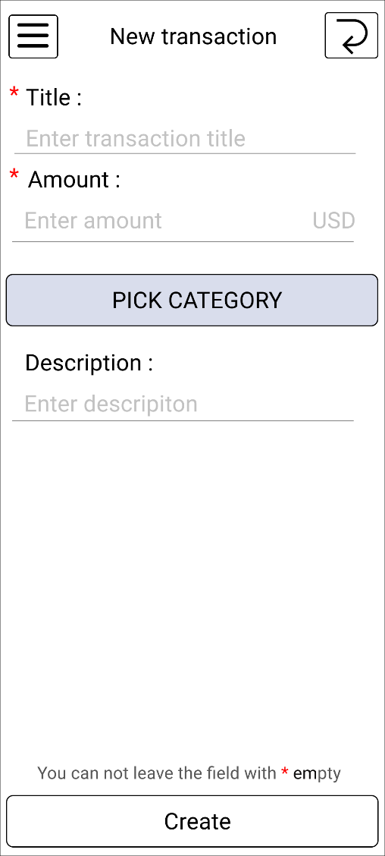

Posts and Telecommunications Institute of Technology |  |  |  | Thiết kế |  |  | Tài liệu phát triển |  |  |  |  | Tên hệ thống |  |  | Quản lí tài chính cá nhân |  |  |  | Người tạo | K.T.Trung | Ngày tạo | 2024-10-12
 |  |  |  |  |  |  |  |  |  |  |  |  |  |  |  |  |  |  | Người cập nhật |  | Ngày cập nhật
 |  |  |  |  |  |  |  |  |  |  |  | Màn hình (ID) |  |  | transaction_create |  |  | Màn hình (Tên) | Tạo giao dịch

 | 8. Danh sách hạng mục

 |  | [Vùng hiển thị cố định]
 |  | № | Tên hạng mục |  | Control |  |  |  |  | Nội dung hiển thị |  |  |  |  |  |  |  | Ý nghĩa
 |  | 1 | Tiêu đề |  | TextView |  |  |  |  | Title |  |  |  |  |  |  |  | Mô tả nội dung nhập cho người dùng
 |  | 2 | Số tiền |  | TextView |  |  |  |  | Amount |  |  |  |  |  |  |  | Mô tả nội dung nhập cho người dùng
 |  | 3 | Mô tả giao dịch |  | TextView |  |  |  |  | Description |  |  |  |  |  |  |  | Mô tả nội dung nhập cho người dùng
 |  | 4 | Đơn vị tiền tệ |  | TextView |  |  |  |  | usd (vnd) |  |  |  |  |  |  |  | Hiển thị loại tiền tệ mà user đã lựa chọn sử dụng trước đó
 |  | 5
 |  | 6
 |  | 7
 |  | 8

 |  | [Vùng nhập]
 |  | № | Tên hạng mục | Loại dữ liệu | Độ dài |  |  | Bắt buộc |  |  | I/O | Control |  | Format |  | Ghi chú
 |  | 1 | Tiêu đề | Chuỗi chữ | 5, 20 |  |  |  | Y |  | In/Out | EditText
 |  | 2 | Số tiền | Chuỗi số | 1, 10 |  |  |  | Y |  | In/Out | EditText |  |  |  | >0 | , chỉ nhập số
 |  | 3 | Mô tả giao dịch | Chuỗi chữ | 50 |  |  |  |  |  | In/Out | EditText

 |  | [Vùng nút]
 |  | № | Tên hạng mục |  | Control |  |  |  |  |  |  |  | Ghi chú
 |  | 1 | Chọn loại giao dịch |  | Button |  |  |  |  |  |  |  | Di chuyển đến màn hình chọn (tạo) loại giao dịch
 |  | 2 | Tạo giao dịch |  | Button

Posts and Telecommunications Institute of Technology |  |  |  | Thiết kế |  |  | Tài liệu phát triển |  |  |  |  | Tên hệ thống |  |  | Quản lí tài chính cá nhân |  |  |  | Người tạo | K.T.Trung | Ngày tạo | 2024-10-12
 |  |  |  |  |  |  |  |  |  |  |  |  |  |  |  |  |  |  | Người cập nhật |  | Ngày cập nhật
 |  |  |  |  |  |  |  |  |  |  |  | Màn hình (ID) |  |  | transaction_create |  |  | Màn hình (Tên) | Tạo giao dịch

 | 9. Khái quát chức năng
 |  | (1) Hiển thị ban đầu

 |  | (2) Nhập thông tin cơ bản của giao dịch

 |  | (3) Chọn loại giao dịch

 |  | (4) Lưu giao dịch

Posts and Telecommunications Institute of Technology |  |  |  | Thiết kế |  |  | Tài liệu phát triển |  |  |  |  | Tên hệ thống |  |  | Quản lí tài chính cá nhân |  |  |  | Người tạo | K.T.Trung | Ngày tạo | 2024-10-12
 |  |  |  |  |  |  |  |  |  |  |  |  |  |  |  |  |  |  | Người cập nhật |  | Ngày cập nhật
 |  |  |  |  |  |  |  |  |  |  |  | Màn hình (ID) |  |  | transaction_create |  |  | Màn hình (Tên) | Tạo giao dịch

 | 10. Xử lý chi tiết
 |  | (1) Hiển thị ban đầu
 |  |  | Xem chi tiết
 |  | (2) Nhập thông tin cơ bản của giao dịch
 |  |  | Xem chi tiết
 |  | (3) Chọn loại giao dịch
 |  |  | Xem chi tiết
 |  | (4) Lưu giao dịch
 |  |  | Xem chi tiết

Xử lý 10.2
Posts and Telecommunications Institute of Technology |  |  |  | Thiết kế | Tài liệu phát triển |  | Tên hệ thống | Quản lí tài chính cá nhân |  | Người tạo | K.T.Trung | Ngày tạo | 2024-10-12
 |  |  |  |  |  |  |  |  |  | Người cập nhật |  | Ngày cập nhật
 |  |  |  |  |  |  | Màn hình (ID) | transaction_create | Màn hình (Tên) | Tạo giao dịch

 | 10. Xử lý chi tiết
 |  | (2) Nhập thông tin cơ bản của giao dịch
 |  |  | 1. Nhấn vào các input component
 |  |  | 2. Nhập thông tin

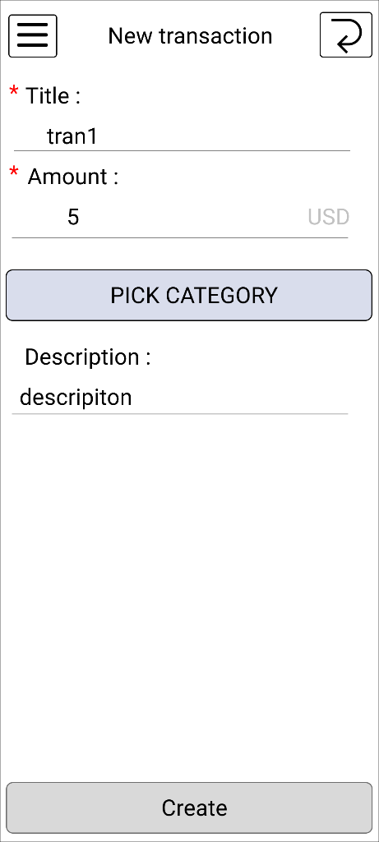

 |  |  |  |  |  | Giao diện minh hoạ

Xử lý 10.3
Posts and Telecommunications Institute of Technology |  |  |  | Thiết kế | Tài liệu phát triển | Tên hệ thống | Quản lí tài chính cá nhân |  | Người tạo | K.T.Trung | Ngày tạo | 2024-11-12
 |  |  |  |  |  |  |  |  | Người cập nhật |  | Ngày cập nhật
 |  |  |  |  |  | Màn hình (ID) | transaction_create | Màn hình (Tên) | Tạo giao dịch

 | 10. Xử lý chi tiết
 |  | (4) Chọn danh mục
 |  |  | 1. Click nút "PICK CATEGORY" để chuyển sang giao diện chọn danh mục.

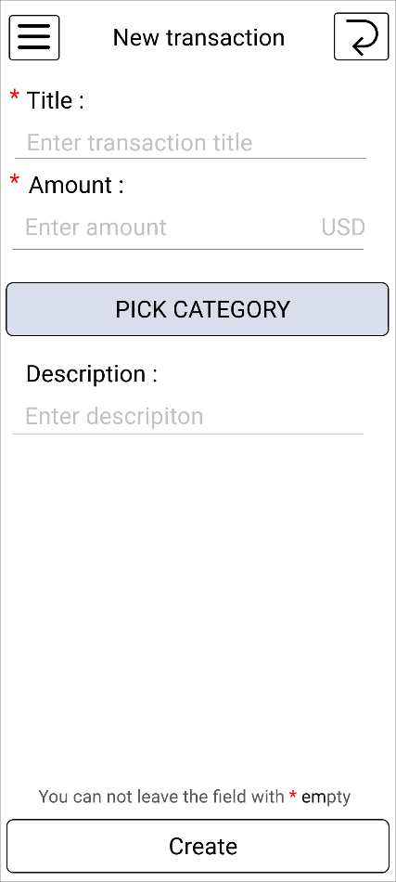


 | 10. Xử lý chi tiết
 |  | (4) Chọn danh mục
 |  |  | 2. Chọn danh mục từ UI danh mục và tự động chuyển về giao diện cũ và hiển thị lên view.

